关系图
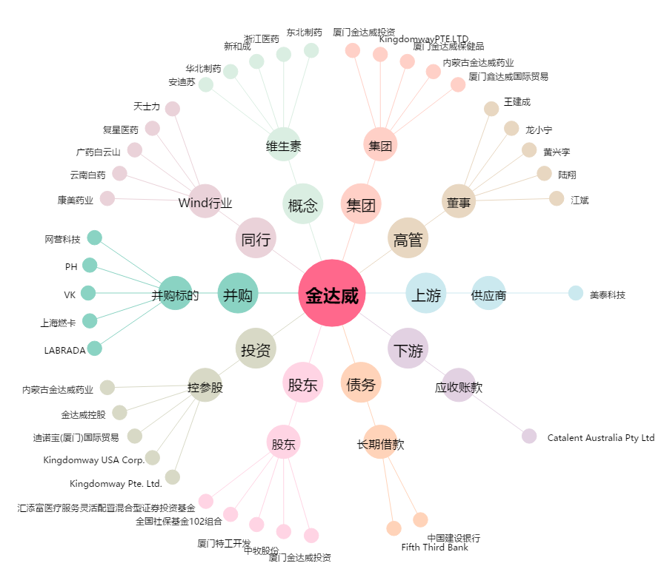
金达威[002626.SZ] - 关系概览图

